상품제안서
올인원 무선 충전독 4in1 | 상품코드: F21187

 |  |  |  |  |  |  | 02-412-0044 | www.easy1.co.kr
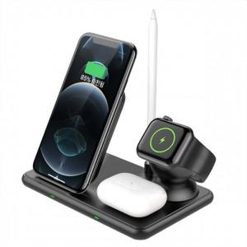 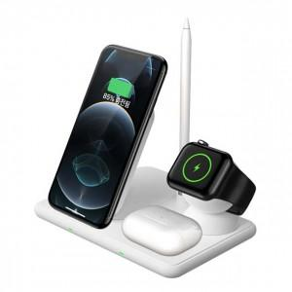 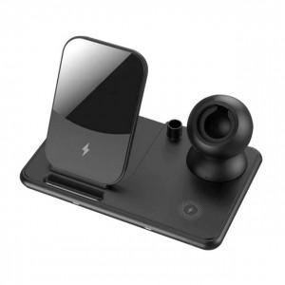

【상세/제작정보】 | ※스마트워치 충전독은 포함되어있지않습니다.

【인쇄/포장옵션】 | 레이저 / 포장지포장

【공급단가】 | 수량 | 100~ | 300~ | 500~ | 1,000~ | 3,000~
*VAT별도 | 단가 | 26,250원 | 25,830원 | 25,200원 | 24,570원 | 24,140원

【상품 URL】 | http://www.easy1.co.kr/src/goods_detail.php?gdno=21187

